Chi tiết địa chất
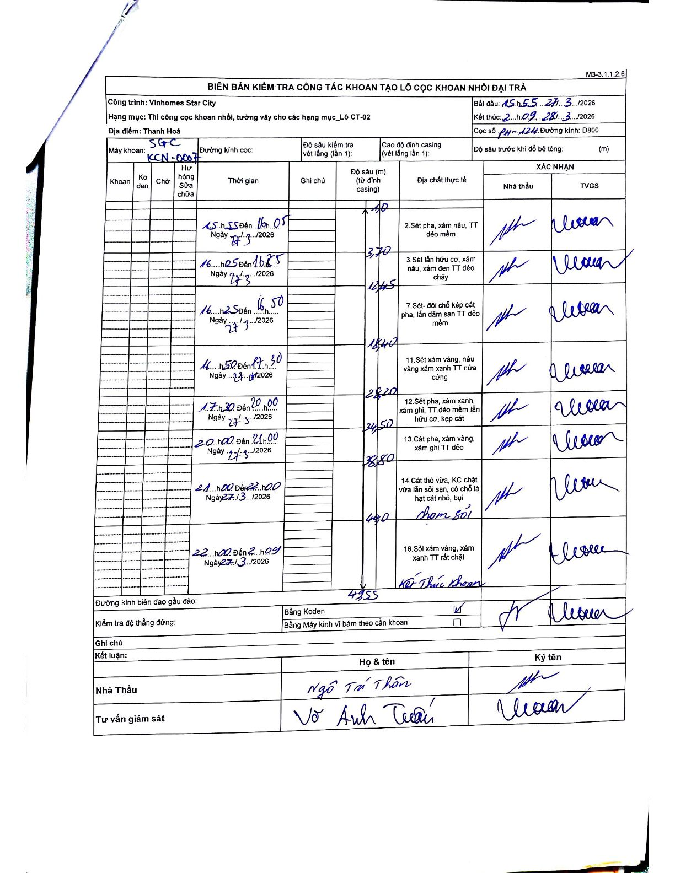
Dự án | Star City Thanh Hóa
Hạng mục | Thi công cọc khoan nhồi, tường vây cho các hạng mục_Lô CT-02
Tên bộ phận | Hạng mục_Lô CT-02
Số hiệu cọc | P11-124
Tên Máy khoan
Đường kính | D800
Bắt đầu thi công | 15:55 27/03/2026
Kết thúc thi công | 02:09 28/03/2026

Địa chất TT | Đường kính | Mô tả lớp thiết kế | Từ (h) | Đến (h) | Cao độ từ | Cao độ đến | T.Gian (h) | Dài (m) | V (m/h) | Ghi chú
2 | D800 | Sét pha, xám nâu, TT dẻo mềm | 15:55 27/03/2026 | 16:05 27/03/2026 | -1.1 | -3.7 | 0.17 | 2.6 | 15.6
3 | D800 | Sét lẫn hữu cơ, xám nâu, xám đen TT dẻo chảy | 16:05 27/03/2026 | 16:25 27/03/2026 | -3.7 | -12.45 | 0.33 | 8.75 | 26.25
7 | D800 | Sét- đối chỗ kẹp cát pha, lẫn dăm sạn TT dẻo mềm | 16:25 27/03/2026 | 16:50 27/03/2026 | -12.45 | -18.4 | 0.42 | 5.95 | 14.28 | Chia khoảng thời gian từ block 16h50-17h30
11 | D800 | Sét xám vàng, nâu vàng xám xanh TT nửa cứng | 16:50 27/03/2026 | 17:30 27/03/2026 | -18.4 | -28.2 | 0.67 | 9.8 | 14.7 | Chia khoảng thời gian từ block 16h50-17h30
12 | D800 | Sét pha, xám xanh, xám ghi, TT dẻo mềm lẫn hữu cơ, kẹp cát | 17:30 27/03/2026 | 20:00 27/03/2026 | -28.2 | -34.5 | 2.5 | 6.3 | 2.52
13 | D800 | Cát pha, xám vàng, xám ghi TT dẻo | 20:00 27/03/2026 | 21:00 27/03/2026 | -34.5 | -38.8 | 1 | 4.3 | 4.3
14 | D800 | Cát thô vừa, KC chặt vừa lẫn sỏi sạn, có chỗ là hạt cát nhỏ, bụi | 21:00 27/03/2026 | 22:00 27/03/2026 | -38.8 | -44 | 1 | 5.2 | 5.2 | Chạm sỏi tại cao độ -44m
16 | D800 | Sỏi xám vàng, xám xanh TT rất chặt | 22:00 27/03/2026 | 02:09 28/03/2026 | -44 | -49.55 | 4.15 | 5.55 | 1.34 | Kết thúc khoan tại cao độ -49.55m

ẢNH BIÊN BẢN GỐC

